Sheet1
 | Total Geral | Total de Até 14 anos | Até 14 anos |  |  | Total de 15 a 17 anos | 15 a 17 anos |  |  | Total de 18 a 19 anos | 18 a 19 anos |  |  |  | Total de 20 a 24 anos | 20 a 24 anos |  |  |  | Total de 25 a 29 anos | 25 a 29 anos |  |  |  | Total de 30 a 34 anos | 30 a 34 anos |  |  |  | Total de 35 a 39 anos | 35 a 39 anos |  |  |  | Total de 40 anos ou mais | 40 anos ou mais
Localidade da Escola |  |  | Estadual | Municipal | Privada |  | Estadual | Municipal | Privada |  | Federal | Estadual | Municipal | Privada |  | Federal | Estadual | Municipal | Privada |  | Federal | Estadual | Municipal | Privada |  | Federal | Estadual | Municipal | Privada |  | Federal | Estadual | Municipal | Privada |  | Federal | Estadual | Municipal | Privada
BA | 365,626 | 1,931 | 9 | 1,888 | 34 | 36,388 | 2,456 | 33,855 | 77 | 40,669 | 5 | 19,853 | 20,129 | 682 | 86,566 | 72 | 61,556 | 23,166 | 1,772 | 34,392 | 58 | 19,819 | 13,204 | 1,311 | 25,431 | 37 | 11,395 | 12,854 | 1,145 | 27,678 | 53 | 9,547 | 16,965 | 1,113 | 112,571 | 106 | 15,621 | 94,754 | 2,090

Faixa Etária |  | Dependência Administrativa

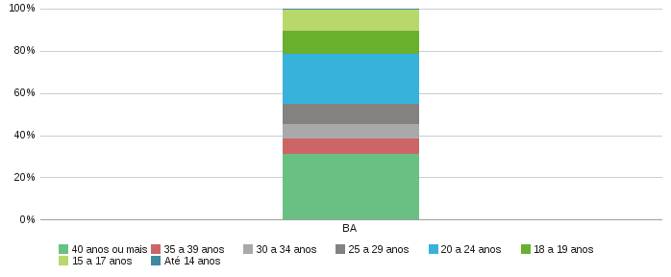 |  |  |  |  |  |  |  |  |  | 